关系图
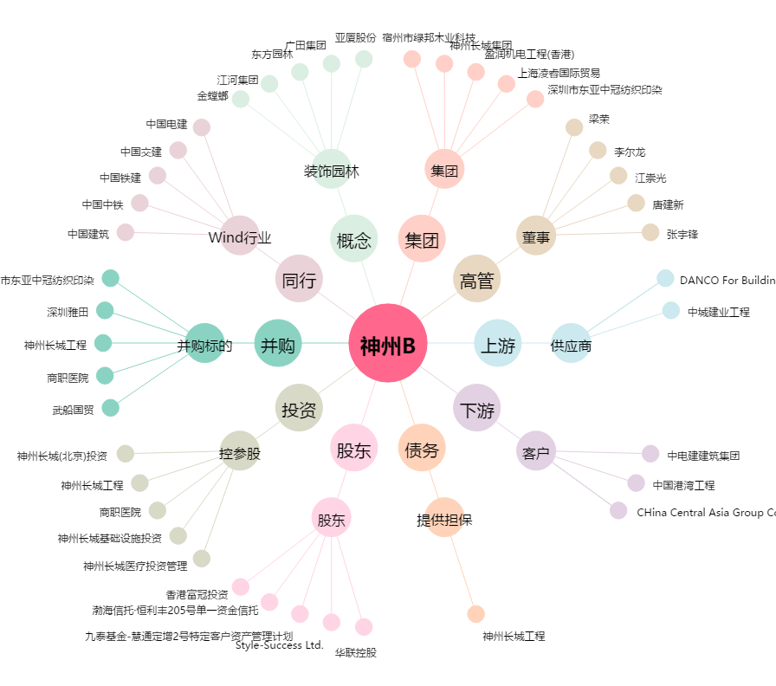
神州B[200018.SZ] - 关系概览图

